成长表展开教学
手机版教学 | 电脑版教学

PS:建议使用最新版WPS进行操作 | PS:建议使用最新版WPS进行操作

找到文档左上角，随后单击行上的字母（随便一个都行），之后会出现以下选项（左图） | 寻找到空白卡左上角的“+”，并单击，即可，如图

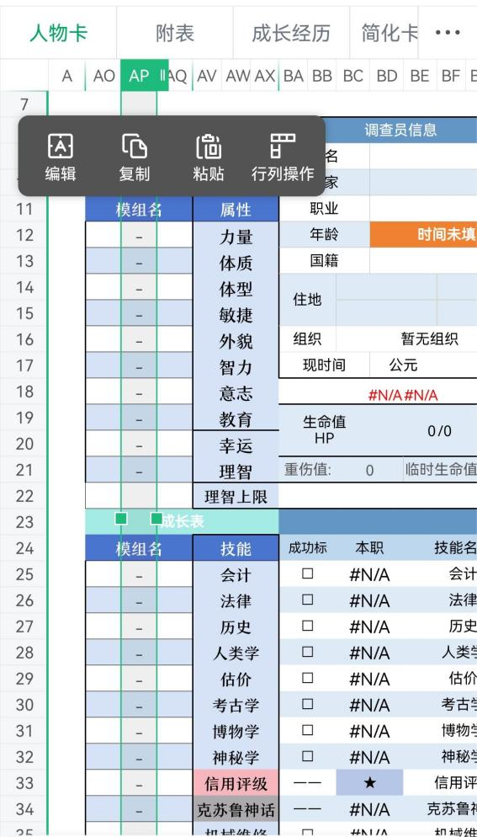
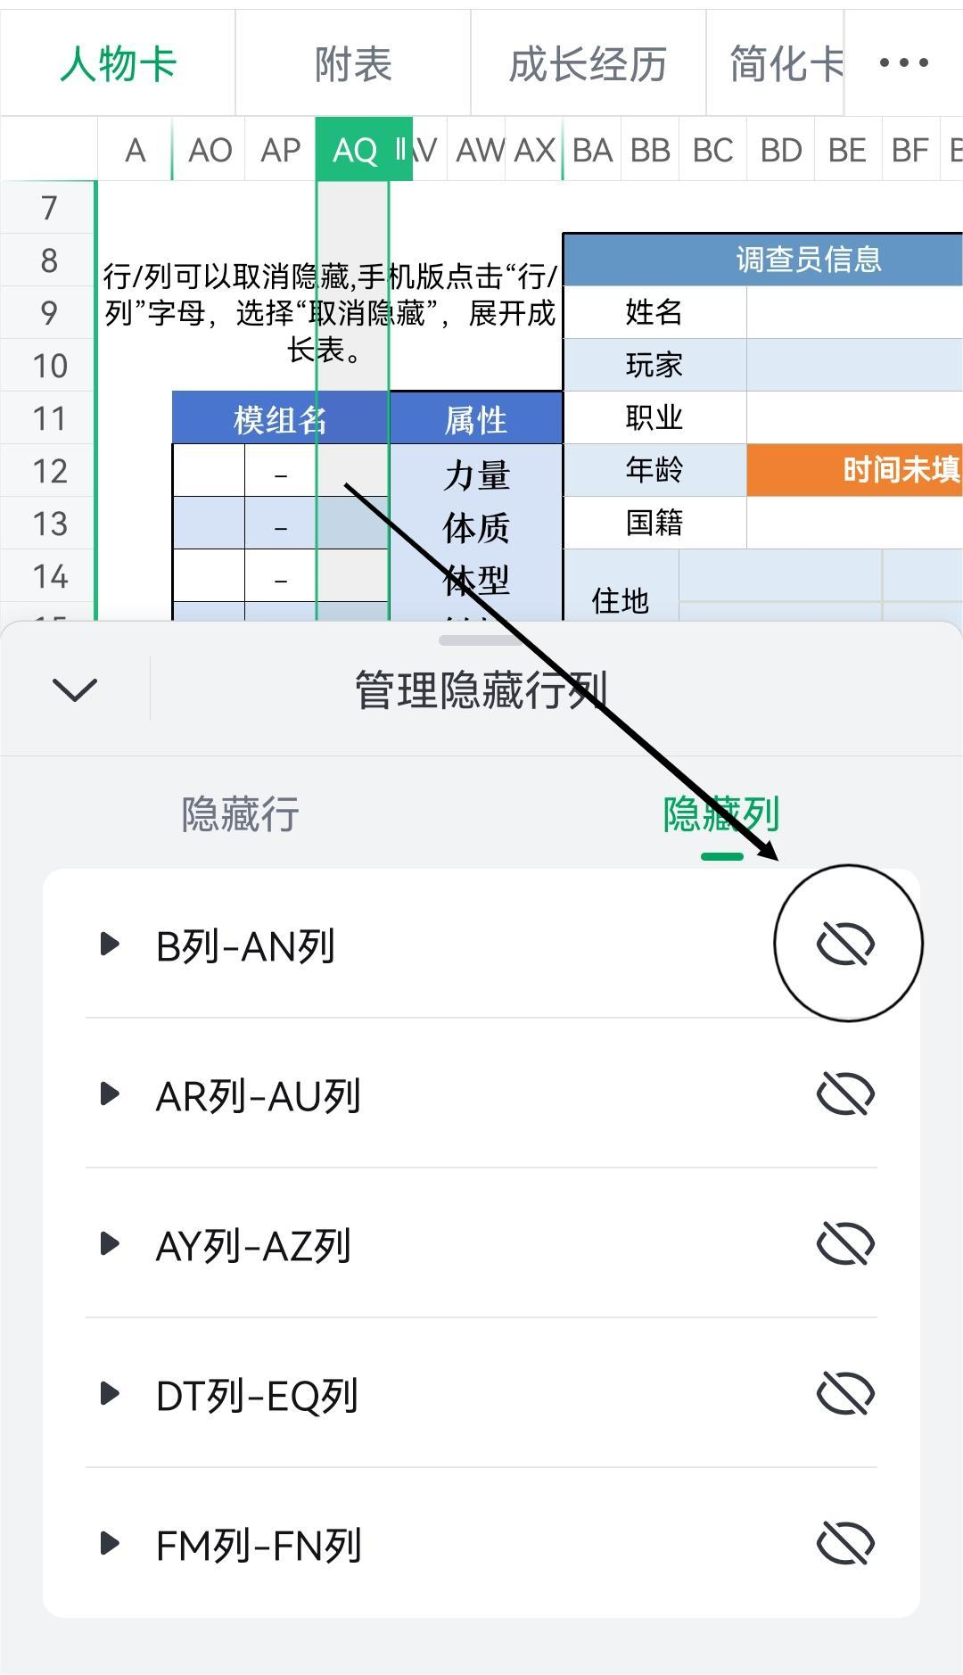
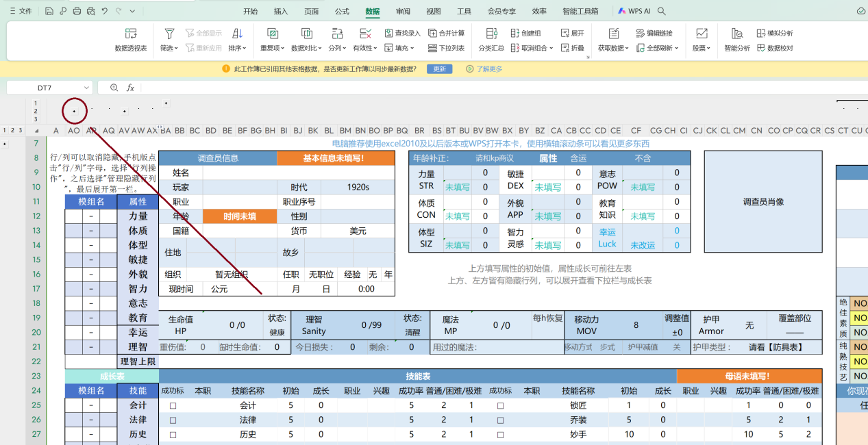

点击“行列操作”，选择下方的“管理隐藏行列”，最后单击第一行的右侧图标（右图） 最后完整成长表展开。

